상품제안서
PP투포켓화일 | 상품코드: F00451

 |  |  |  |  |  |  | 02-412-0044 | www.easy1.co.kr
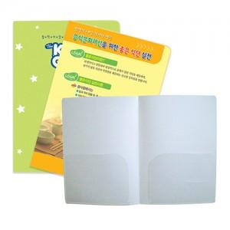

【상세/제작정보】

【인쇄/포장옵션】 | 풀칼라 / 비규격미포장

【공급단가】 | 수량 | 1,000~ | 2,000~ | 3,000~ | 5,000~ | 10,000~
*VAT별도 | 0.35T | 810원 | 780원 | 750원 | 720원 | 700원
 | 0.6T | 860원 | 830원 | 800원 | 760원 | 740원

【상품 URL】 | https://easy1.co.kr:443/src/goods_detail.php?gdno=451

